压力测试
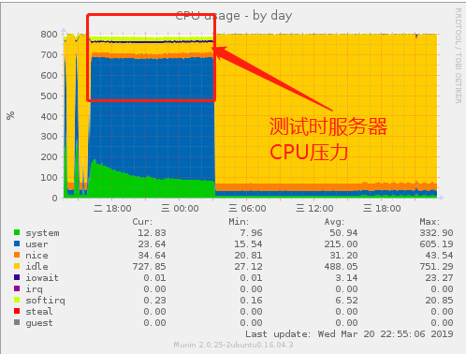
项目目的： 1. 验证云服务器后台程序授权模块在高压力下是否正常

 | PASS - 测试通过 | FAIL - 测试不通过 | NT - 无条件测试/未测 | NA - 该项不支持
项目 | 测试内容 | 测试步骤 |  |  | 结果 | 备注
授权模块压力测试 | 获取授权API压力测试 | 1. 172.16.9.229服务器运行测试程序（229配置：24核CPU/32Gbytes内存） 2. 测试程序运行3000个协程，每个线程不休眠持续完成一个向服务器取授权的动作 3. 测试订单在线总授权数：10000000 4. 跑完测试订单授权数约：900000 5. 测试时间约11小时

 |  |  |  |  |  |  | 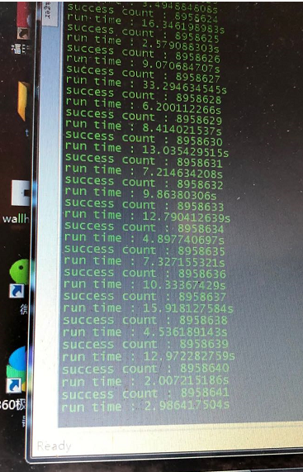 | 